BDKRest
Requerimiento | Lo manejo? | Comentario | Actualmente soportado
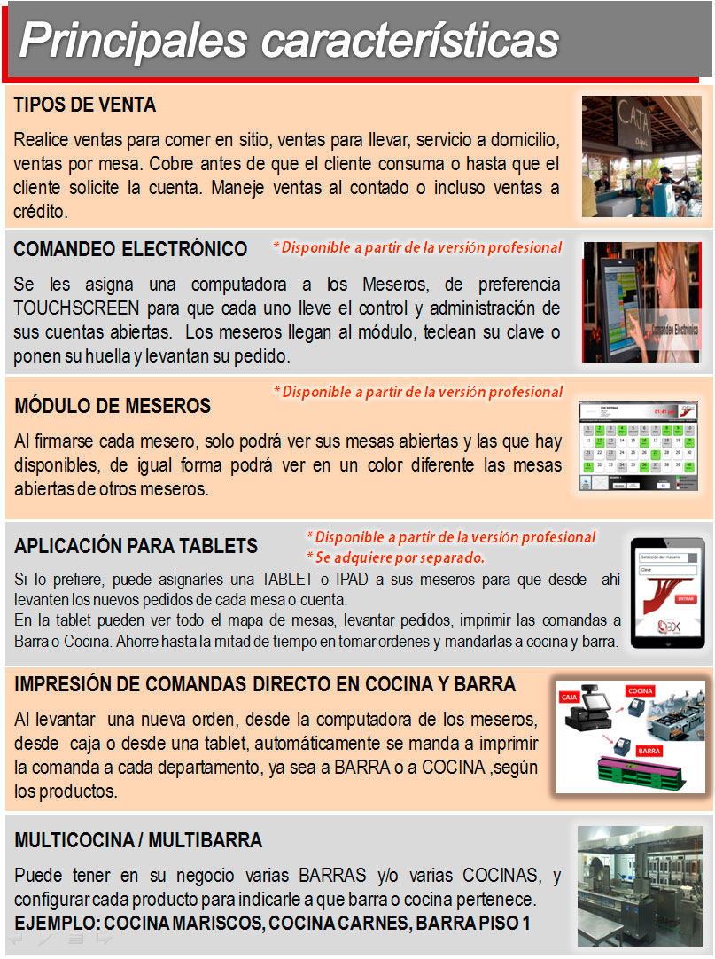
 |  |  |  | S/N | 2 | 8.33%
 |  |  |  | S | 18 | 75.00%
 | S | Depende de como se implemente el sistema pero en teoría se permitiría la venta antes de que el producto se consuma. Comida rápida. Habría que setear algunos valores como mesa o mesero como nulos por ejemplo | S | N | 4 | 16.67%
 |  |  |  |  | 24

 | S | En teoría se manejaría por medio de un dsipositivo touchscreen común al que los meseros se loggearían | S

 | S/N | Se podrá consultar la lista de mesas, su estatus y su mesero asignado. No estoy seguro de que tan gráfica será esta funcionalidad | S

 | N | Esta funcionalidad no está contemplada para esta versión, la interfaz gráfica hasta el momento será en Winforms | N

 | S | Está será una funcionalidad configurable en el sistema, si se desea que las órdenes a cocina y barra sean impresas por medio de una impresora de tickets o que sean consultadas en una terminal | S

 | S | Se maneja un área especial de preparación para cada platillo o bebida del menú | S

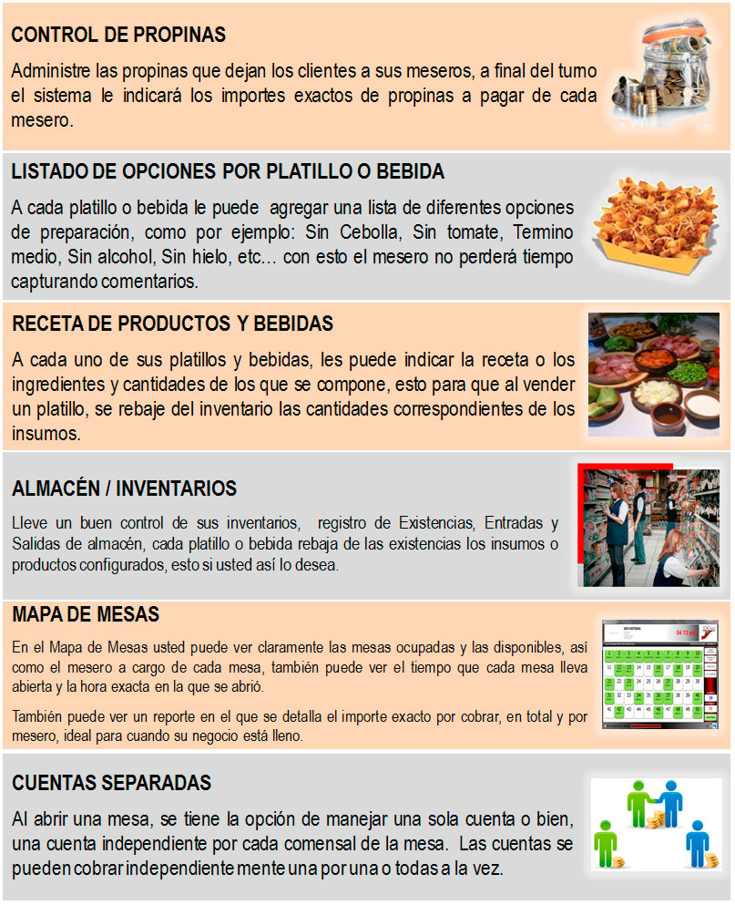
 | S | Si se puede obtener este nivel de control del pago hecho a la comanda | S

 | N | Funcionalidad innecesaria, se pueden agregar comentarios simples o abreviaciones que sean de fácil interpretación por el personal de cocina o bar | N

 | S | Si se considera la funcionalidad | S

 | S | Si se considera la funcionalidad | S

 | S | Mesa abierta= mesa que está siendo atendida, si se manejaría esta funcionalidad | S

 | S | Tendré que manejar esta funcionalidad, es muy común en sistemas de restaurantes y de no hacerlo me imposibilita la fácilidad de generar facturas cuando se trate de comidas de negocios | S


 | S | Soporta la funcionalidad para la toma de órdenes de comandas | S

 | S | Asociado a cada platillo del menú tengo que considerar la asignación de fotos/imágenes para que se pueda desplegar en esta opción | S

 | S | Funcionalidad a considerar para el módulo de caja | S

 | S | Funcionalidad a considerar para el módulo de caja | S

 | S | Funcionalidad considerada en reportes | S

 | S/N | Sólo de la caja | S

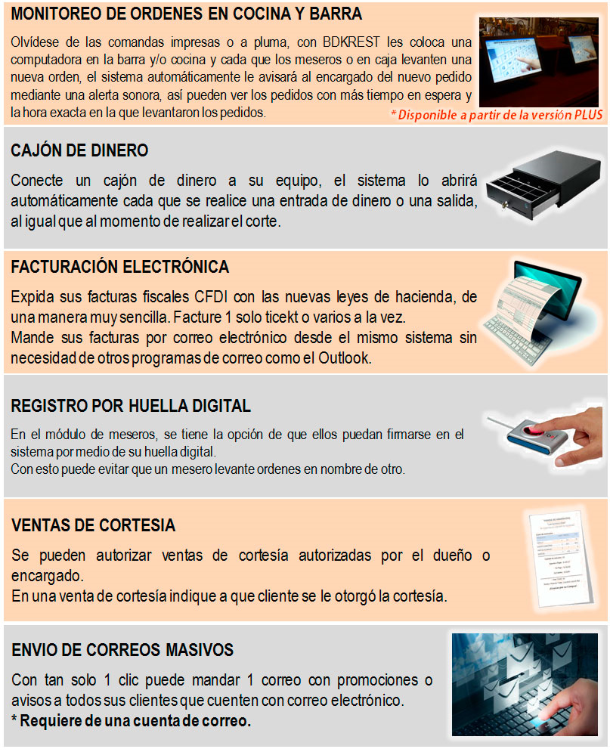
 | S | Está será una funcionalidad configurable en el sistema, si se desea que las órdenes a cocina y barra sean impresas por medio de una impresora de tickets o que sean consultadas en una terminal | S

 | S | Funcionalidad a considerar para el módulo de caja | S

 | S | Funcionalidad considerada para el pago de clientes | S

 | N | No considerado por el momento | N

 | S | Considerado como órden interna, quizás sea necesario expandir el concepto a ventas de cortesía | S

 | N | Funcionalidad considerada innecesaria | N

